Sheet2
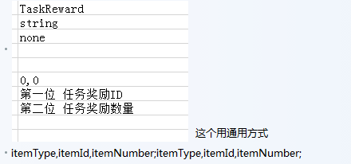
参与比赛;指定职业类型;需要场次 | 1001;1;5

胜利场次;指定职业类型;需要场次 | 1002;1;4

输出伤害;指定职业类型;需要伤害总值 | 1003;0;3000000

承受伤害;指定职业类型;需要伤害总值 | 1004;1;3000000

奥义次数;指定职业类型;需要释放奥义总次数 | 1005;1;10

群体伤害次数;指定职业类型;释放群体技能总次数 | 1006;1;5

击杀指定职业;指定职业类型;击杀总次数 | 1007;1,2

达成多少连击;连击数 | 11;5

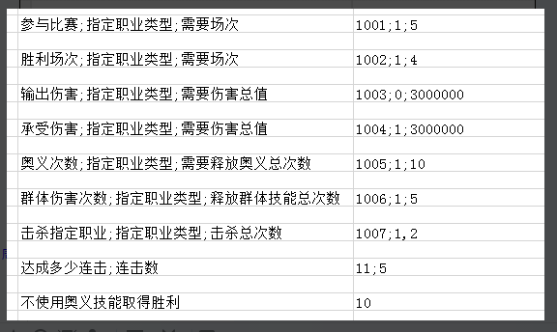
不使用奥义技能取得胜利 | 10

存活
胜利存活

参赛
胜利场次
输出伤害
承受伤害
奥义
击杀敌人
连击

